Vias ene-may 2018
Exportaciones Peruanas por vías de transporte (ene-may 2018)
 | US$ FOB |  |  | PESO NETO - kg
 | 2017 | 2018 | Part. % 2018 | 2017 | 2018
Total general | 16,539,607,942 | 19,480,962,567 | 100% | 19,676,020,610 | 20,733,156,079
MARÍTIMA | 12,393,077,108 | 14,862,743,325 | 76% | 18,223,879,159 | 19,312,256,112
AÉREA | 3,455,926,987 | 3,848,763,111 | 20% | 320,771,035 | 319,746,853
CARRETERA | 435,434,641 | 515,915,215 | 3% | 552,595,988 | 612,285,104
TUBERÍAS | 240,739,221 | 248,731,274 | 1% | 540,515,189 | 484,135,430
FLUVIAL | 7,888,205 | 2,619,606 | 0% | 34,005,643 | 3,756,376
OTROS | 876,326 | 1,044,801 | 0% | 552,528 | 336,225
POSTAL | 4,370,343 | 869,588 | 0% | 3,461,648 | 379,765
LACUSTRE | 1,246,763 | 220,804 | 0% | 218,027 | 258,764
COURIER (ADUANA AEREA) | 4,459 | 54,843 | 0% | 52 | 1,450
FERROVIARIA | 43,890 |  | 0% | 21,340
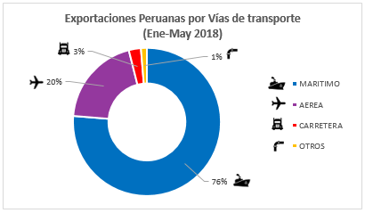
Exportaciones Peruanas por vías de transporte (ene-may 2018)

 | Part. % 2018
MARÍTIMA | 76%
AÉREA | 20%
CARRETERA | 3%
OTROS | 1%

